关系图
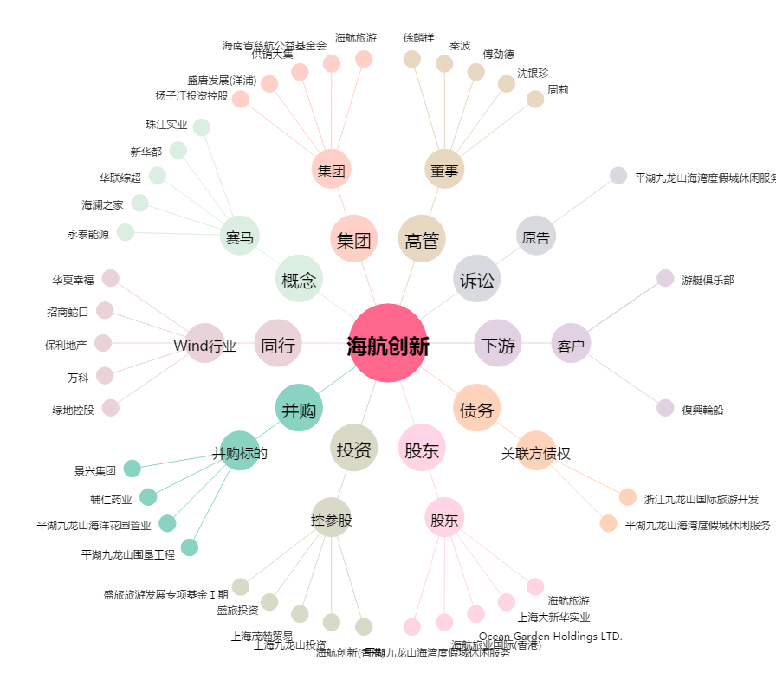
海航创新[600555.SH] - 关系概览图

